Bâtiment rénové
Calculateur évaluant la période de retour sur l'investissement pour le remplacement des cases de mise bas dans le cas d'une rénovation d'un bâtiment existant

Cet outil a été développé dans le cadre du projet Étude technico-économique et développement d'un outil d'aide à la décision en lien avec la superficie des cases de mise bas et des nouvelles cases ascenseurs dans un contexte porcin québécois. Il vise à aider le producteur porcin à obtenir des informations personnalisées afin de le guider concernant le remplacement de ses cases de mise bas.

Cet outil génère une idée générale de la rentabilitée ou non des investissements à faire pour le renouvellement des cases de mise bas. Pour connaître le coût exact du projet, il est essentiel de consulter une firme d'ingénierie spécialisée dans le domaine porcin.

Afin de générer les différents scénarios, les hypothèses suivantes ont été posées :
▪ Le même nombre de cases de mise bas est conservé après le projet. Le bâtiment est aggrandi au besoin.
▪ Les cases de mise bas sont considérées en fin de vie utile et devront être remplacées.
▪ La diminution de la mortalité par écrasement se réflète sur le nombre de porcelets sevrés par portée.
▪ Les diminutions de la mortalité par écrasement proviennent des résultats obtenus lors de la phase expérimentale du projet. Celles-ci sont utilisées, même lorsque les différences n’étaient pas statistiquement significatives.
▪ Le type de case de mise bas n'a pas eu d'impact sur la consommation d'aliment de la truie, sur le gain de poids de la portée, sur le poids des porcelets au sevrage ainsi que sur les performances de reproduction subséquentes de la truie.

Description de la situation actuelle

Cette section présente les hypothèses de base servant pour les différents calculs.

--> Les informations concernant votre troupeau doivent être saisies dans les cases en jaune

Description de la situation actuelle | Quantité | Unités | Informations
Nombre cases de mise bas | 100 | cases | Saisir le nombre de cases de mise bas
Nombre porcelets nés vifs / portée | 15 | porcelets | Saisir le nombre moyen de porcelets nés vifs par portée
% mortalité naissance-sevrage | 15 | % | Saisir le taux de mortalité total entre la naissance et le sevrage
% porcelets écrasés | 50 | % | Saisir le pourcentage de mortalité par écrasement
Nombre porcelets écrasés moyen par portée | 1.125 | porcelets écrasés | Formule automatique calculant le nombre moyen de porcelets écrasés par portée
Nombre porcelets sevrés | 12.75 | porcelets sevrés | Formule automatique calculant le nombre de porcelets sevrés
Intervalle entre deux entrées de truies | 28 | jours | Intervalle entre deux entrées de truies dans une même case de mise bas. Ex: 28 jours pour une maternité en bande aux quatre semaines
Nombre mise bas par case/an | 13.0 | mises bas | Formule automatique calculant le nombre de mises bas par cage par an. En général, 13 pour un sevrage entre 19 et 21 jours, 10,4 pour un sevrage entre 26 et 28 jours
Prix unitaire du porcelet | 50 | $ | Saisir le prix de vente unitaire du porcelet
Taux d'occupation des cases | 100 | % | Saisir le taux d'occupation moyen des cases de mise bas
Revenu annuel | 831,596 | $ | Formule automatique calculant le revenu annuel lié à la vente des porcelets

Revenu de vente de porcelets

Cette section présente l'impact de chacun des scénarios de rénovation sur le revenu de la vente de porcelets par rapport à une case conventionnelle 5' x 7' neuve (scénario de référence).

Case de remplacement | Diminution des écrasés | Nb écrasés par portée en moins | Nb sevrés par portée | Porcelets supplémentaires par an | Revenu annuel supplémentaire
Conventionnelle 5' x 7' | - |  | - | - | -
Conventionnelle 6' x 7' | 8.70% | 0.10 | 12.85 | 128 | 6,383.72 $
Conventionnelle 6' x 8' | 32.37% | 0.36 | 13.11 | 475 | 23,751.85 $
Conventionnelle 6' x 9' | 15.46% | 0.17 | 12.92 | 227 | 11,343.95 $
Ascenseur 5' x 7' | 27.22% | 0.31 | 13.06 | 399 | 19,972.98 $
Ascenseur 6' x 9' | 45.39% | 0.51 | 13.26 | 666 | 33,305.42 $

Investissement supplémentaire projeté

Cette section présente l'investissement supplémentaire projeté pour différents scénarios par rapport au remplacement par des cases conventionnelles 5' x 7' neuves (scénario de référence).

Choix du type de modification du plancher pour les cases ascenseurs :
▪ Grattes sous les cases de mise bas : minimum de 25 pouces recommandé pour les dalots, idéal de 30 à 32 pouces.
▪ Système d'évacuation du lisier par gravité : recommandé que le mécanisme de levage (env. 13 pouces sous le plancher de la case) ne baigne pas dans le lisier. Avec une vidange régulière, une profondeur minimale de 20 à 22 pouces est envisageable.

--> Si la hauteur est insuffisante, il est nécessaire de casser et refaire le plancher de béton, ou de surélever le plancher avec des lattes de plastique

Case de remplacement | Modification du plancher |  |  | Coût par case (équipements et bâtiment) | Coût unitaire supplémentaire par case (équipements et bâtiment) | Coût supplémentaire total (équipements et bâtiment) | Période de retour sur l'investissement (années)
Conventionnelle 5' x 7' | Non requis |  |  | 1,911 $ | - $ | - $
Conventionnelle 6' x 7' | Non Requis |  |  | 3,539 $ | 1,628 $ | 162,800 $ | 25.5
Conventionnelle 6' x 8' | Casser et refaire le plancher de béton |  |  | 4,629 $ | 2,718 $ | 271,800 $ | 11.4
Conventionnelle 6' x 9' | Casser et refaire le plancher de béton |  |  | 5,400 $ | 3,489 $ | 348,900 $ | 30.8
Ascenseur 5' x 7' | Profondeur de dalot suffisante |  |  | 3,111 $ | 1,200 $ | 119,958 $ | 6.0
 | Casser et refaire le plancher de béton |  |  | 4,132 $ | 2,221 $ | 222,059 $ | 11.1
 | Surélever le plancher avec des lattes de plastique |  |  | 3,321 $ | 1,410 $ | 140,966 $ | 7.1
Ascenseur 6' x 9' | Casser et refaire le plancher de béton |  |  | 6,472 $ | 4,561 $ | 456,100 $ | 13.7



 |  |  |  |  |  | Date: | 2024-02-29
 |  |  |  |  |  | Version | 2.0

Remerciements
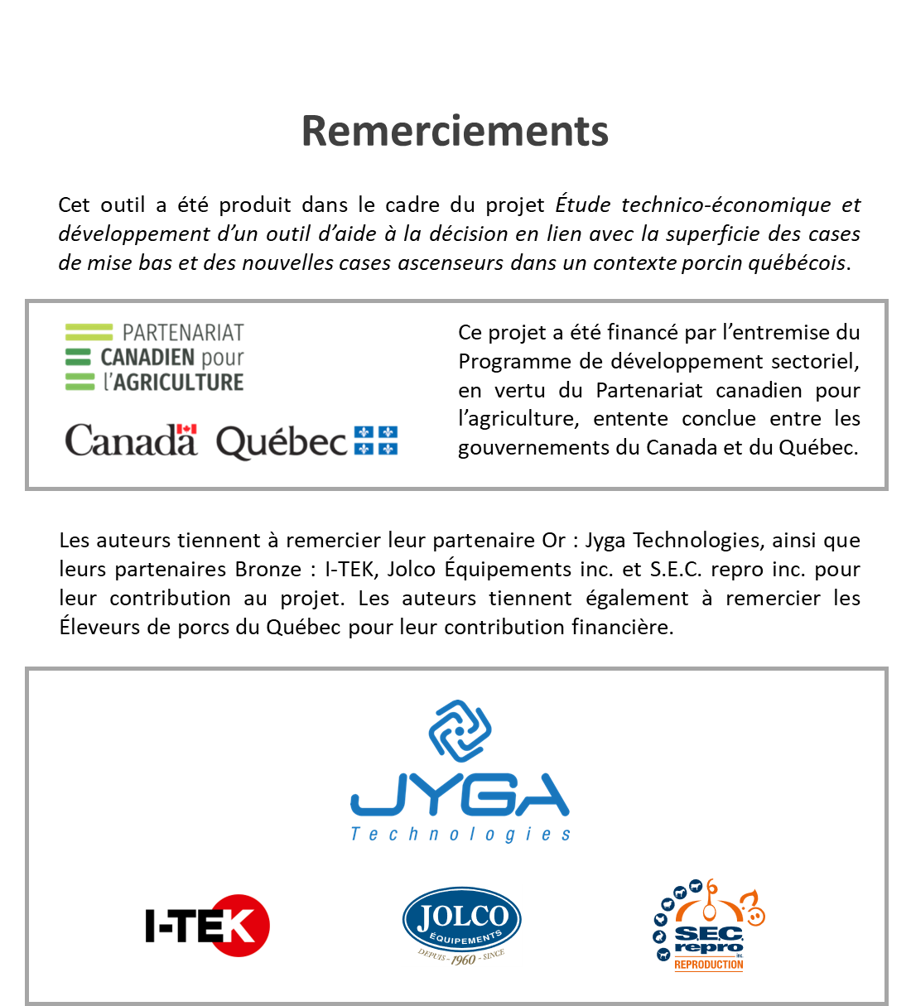
Pour toutes questions, veuillez contacter Sébastien Turcotte: | sturcotte@cdpq.ca

